Zad1
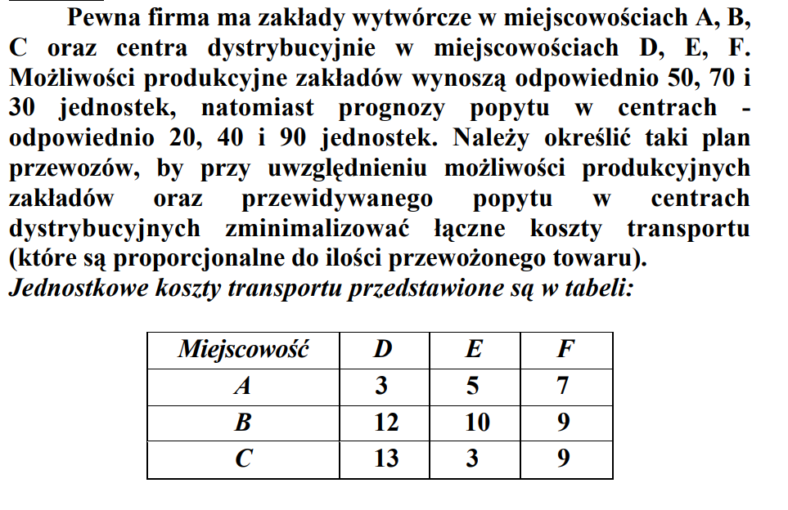

 |  |  |  |  |  |  |  | 20 | 10 | 20 |  |  | Solver | simpleks
 |  |  |  |  |  |  | xij= | 0 | 0 | 70 |  |  |  | Fc: | 970
 |  |  |  |  |  |  |  | 0 | 30 | 0 |  |  |  | WOD: | 50
 |  |  |  |  |  |  |  |  |  |  |  |  |  | 2 | 70
 |  |  |  |  |  |  |  |  |  |  |  |  |  | 3 | 30
 |  |  |  |  |  |  | Macierz kosztów jednostkowych |  |  |  |  |  |  | WOO: | 20
 |  |  |  |  |  |  |  |  |  |  |  |  |  | 2 | 40
 |  |  |  |  |  |  | 3 | 5 | 7 |  |  |  |  | 3 | 90
 |  |  |  |  |  |  | 12 | 10 | 9
 |  |  |  |  |  |  | 13 | 3 | 9

 |  |  |  |  |  |  | Podaż | a1 | 50
 |  |  |  |  |  |  |  | a2 | 70
 |  |  |  |  |  |  |  | a3 | 30
 |  |  |  |  |  |  |  | suma | 150
 |  |  |  |  |  |  |  |  |  |  | zagadnienie zbilnasowane
 |  |  |  |  |  |  | Popyt | b1 | 20 |  | suma popytu=sumie podaży
 |  |  |  |  |  |  |  | b2 | 40
 |  |  |  |  |  |  |  | b3 | 90
 |  |  |  |  |  |  |  | suma | 150
Fc: | Cij*Xij~min
FC= | 3x11+5x12+7x13+12x21+10x22+9x23+13x31+3x32+9x33

WOD1: | x11+x12+x13=50 |  | WOO1: | x11+x21+x31=20 |  |  | METODA POTENCJAŁÓW
WOD2: | x21+x22+x23=70 |  | WOO2: | x12+x22+x32=40
WOD3: | x31+x32+x33=30 |  | WOO3: | x13+x23+x33=90
 |  |  |  |  |  |  |  |  |  | potencjał dostawcy
xij>=0 |  |  |  |  |  |  |  |  |  | ui:
 |  |  |  |  |  |  | 3 | 5 | 7 | 0 | przymuję się zazwyczaj ten potencjał za równy 0
Rozwiązanie metodą kąta północno-zachodniego |  |  |  |  |  |  | 12 | 10 | 9 | -5
 |  |  |  |  |  |  | 13 | 3 | 9 | -5
 |  |  |  |  |  | vj: | -3 | -5 | -4 |  |  |  | Macierz kosztów równoważnych dla 2 rozwiązania
 |  |  |  | ai | potencjał odbiorcy |  |  |  |  |  |  |  |  |  |  |  | ui
 | 20 | 30 | x13 | 0 |  |  | z warunku cij+ui+vj=0 |  |  |  |  |  | C= | 3 | 5 | 7 | 0
 | x21 | 10 | 60 | 0 |  |  |  |  |  |  |  |  |  | 12 | 10 | 9 | 2
 | x31 | x32 | 30 | 0 |  |  | Macierz kosztów rónoważnych dla 1 rozwiązania c'1 |  |  |  |  |  |  | 13 | 3 | 9 | 2
bi | 0 | 0 | 0 | 0 |  |  |  |  |  |  |  |  | vj= | -3 | -5 | -11
 |  |  |  |  |  |  | C'1= | 0 | 0 | 3
suma wpisnanch liczb= |  |  | 150 |  |  |  |  | 4 | 0 | 0
 |  |  |  |  |  |  |  | 5 | -7 | 0 |  |  | C'2= | 0 | 0 | -4
Wartośc funkcji celu= |  | 1120 |  |  |  |  |  |  |  |  |  |  |  | 11 | 7 | 0
 |  |  |  |  |  |  | nie może być ujemnej żeby było optymlane |  |  |  |  |  |  | 12 | 0 | 0

 |  |  |  |  |  |  | X'1= | 20 | 30 | x13 |  |  |  | ujemna więc nie jest to rozwiązanie optymalne
 |  |  |  |  |  |  |  | x21 | 0 | 70
 |  |  |  |  |  |  |  | x31 | 10 | 20
 |  |  |  |  |  |  |  |  |  |  |  |  | 20 | 10 | 20
 |  |  |  |  |  |  | nowe rozwiązanie bazowe stanowią węzły |  |  |  |  |  | x21 | 0 | 70
 |  |  |  |  |  |  | X'2= | 20 | 30 | x13 |  |  | x31 | 30 | 0
 |  |  |  |  |  |  |  | x21 | 0 | 70
 |  |  |  |  |  |  |  | x31 | 10 | 20 |  |  | Fc= | 970

 |  |  |  |  |  |  | Fc= | 1050
 |  |  |  |  |  |  |  |  |  |  |  |  |  |  |  | ui
 |  |  |  |  |  |  |  |  |  |  |  |  | 3 | 5 | 7 | 0
 |  |  |  |  |  |  |  |  |  |  |  | c= | 12 | 10 | 9 | -2
 |  |  |  |  |  |  |  |  |  |  |  |  | 13 | 3 | 9 | 2
 |  |  |  |  |  |  |  |  |  |  |  | vi | -3 | -5 | -7

 |  |  |  |  |  |  |  |  |  |  |  | C'3= | 0 | 0 | 0
 |  |  |  |  |  |  |  |  |  |  |  |  | 7 | 3 | 0
 |  |  |  |  |  |  |  |  |  |  |  |  | 12 | 0 | 4

 |  |  |  |  |  |  |  |  |  |  |  |  | Rozwiązanie optymlane
 |  |  |  |  |  |  |  |  |  |  |  |  | brak liczb ujemnych wskazuje ze to rozwiązanie jest optymalne

Zad2
